EX1
ZPERNR이 테이블에 '0000000090'~'0000000099'로 DB테이블에 INSERT되어야 되는데 인터페이스 보내주는 쪽의 데이터가 잘못들어와 90~99로 들어왔다고 가정하고
이를 올바로 고쳐보기.
0. 프로그램 명 : ZEDR00_PRACTICE004 (TITLE : "Fuction실습" )
1. ZEDT00_001에서 ZCODE : SSU-90~SSU-99인 값을 가져오기
(Range Table 사용필수)
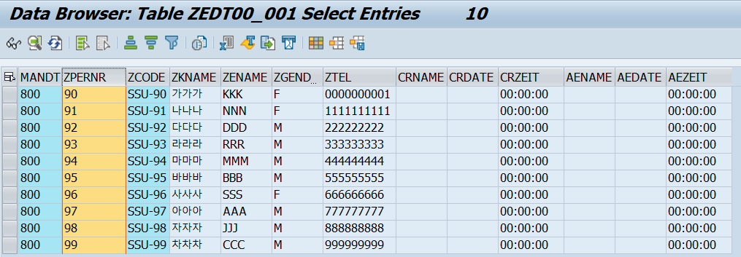

2. 프로그램에서 해당 오류 부분을 하드코딩하는게 아니라, FUNCTION을 이용해 ZPERNR이 자리수 맞게 0채워지도록 변경 후
3. INESRT ZEDTXX_001
(ZEDTXX_001 : 각각 본인 테이블)
최종 테이블에 업데이트 된 데이터가 아래와 같아야함
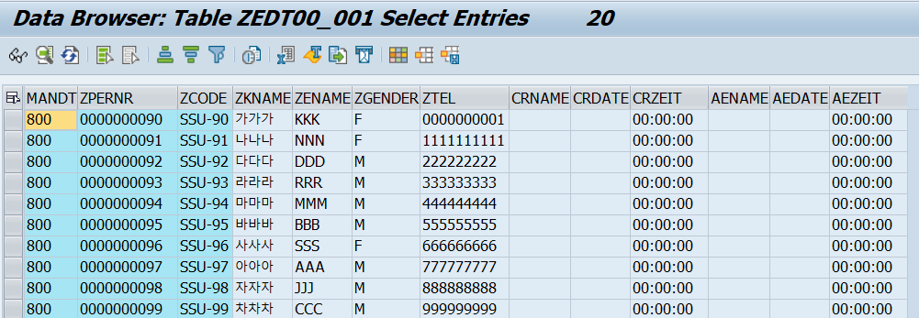

**프로그램에서 이벤트 구조 (INITIALIZATION, START-OF-SELECTIOM) 필수사용
**SELECT, MODIFY PERFORM 2개 필수 사용
**프로그램 라인마다 본인만의 주식 필수

EX2
0. 프로그램 명 : ZEDR00_PRACTICE005 (TITLE : "Fuction실습" )
1. 조회조건
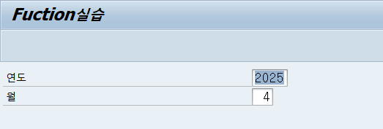

년도 : 시스템의 연도 고정
(연도를 선언할 때 NUMC length 4의 스텐다드 element 찾아서 참조하여 선언)
월 : 시스템의 월 고정
(월을 선언할 때 NUMC length 2의 스텐다드 element 찾아서 참조하여 선언)
2. 프로그램 실행시 조회조건에 따른 그달의 마지막 날을 구하기

3. 조건
마지막 날을 계산하는 펑션을 통해 프로그램 결과값 뿌려주기
Range Table 사용필수

